List1
Příloha č. 4 - specifikace plnění VZ - čistící, úklidové prostředky, drogistické a jiné zboží pro ÚKZÚZ Zkušební stanice Vysoká u Příbramě 129, 262 42 Rožmitál pod Třemšínem
Popis zboží VZ 3/2021 ÚKZÚZ ZS Vysoká | obrázek + množství | množství počet | cena za ks, roli, balení bez DPH | cena za ks, roli, balení s DPH | Cena celkem bez DPH | Cena celkem s DPH
1) SAVO original, obsah 4 litry (4 kg) | 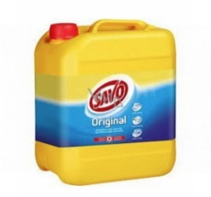 2 kusy | 2 | 0.00 | 0.00 | 0.00 | 0.00
2) Jar Prostředek na mytí nádobí (900ml) | 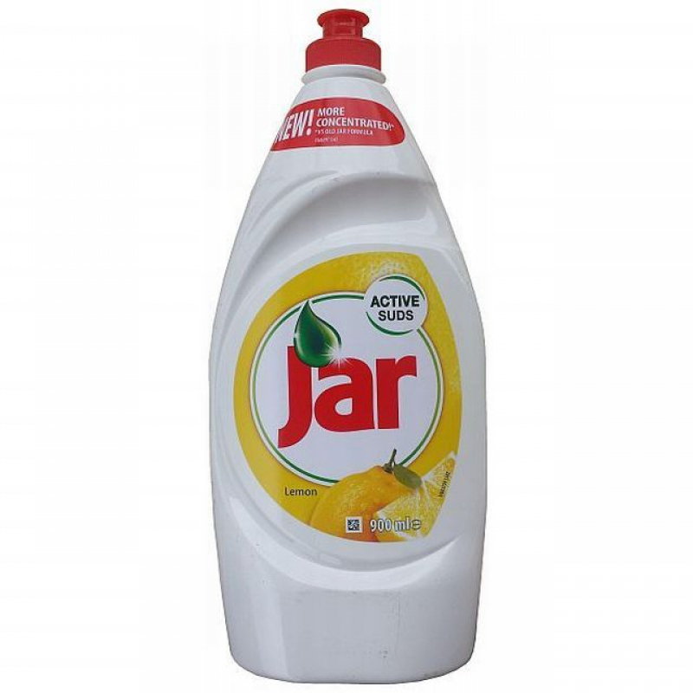 3 kusy | 3 | 0.00 | 0.00 | 0.00 | 0.00
3) Čistící prostředek na podlahu Krystal na podlahy s Alfaalkoholem obsah 5 litrů, pro čištění a ochranu všech nesavých povrchů včetně plovoucích podlah | 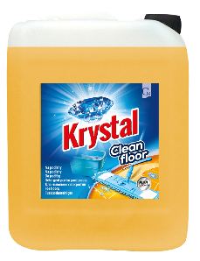 3 kusy | 3 | 0.00 | 0.00 | 0.00 | 0.00
4) Víceúčelová utěrka z netkané textilie (60% viskóza, 25% polyester, 15% polypropylen) vhodná pro čištění všech typů povrchů | 20 kusů | 20 | 0.00 | 0.00 | 0.00 | 0.00
7) SOMAT leštidlo Lemon 750 ml, vytváří na nádobí křišťálově jasný lesk, navíc odstraňuje zbytky, které mohou v myčce zůstat během mycího cyklu, přináší vysoký lesk beze skvrn a vápenatých usazenin | 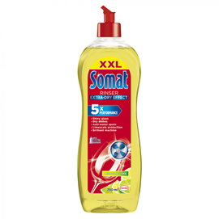 3 kusy | 3 | 0.00 | 0.00 | 0.00 | 0.00
Celkem |  |  |  |  | 0.00 | 0.00

